Chi tiết địa chất
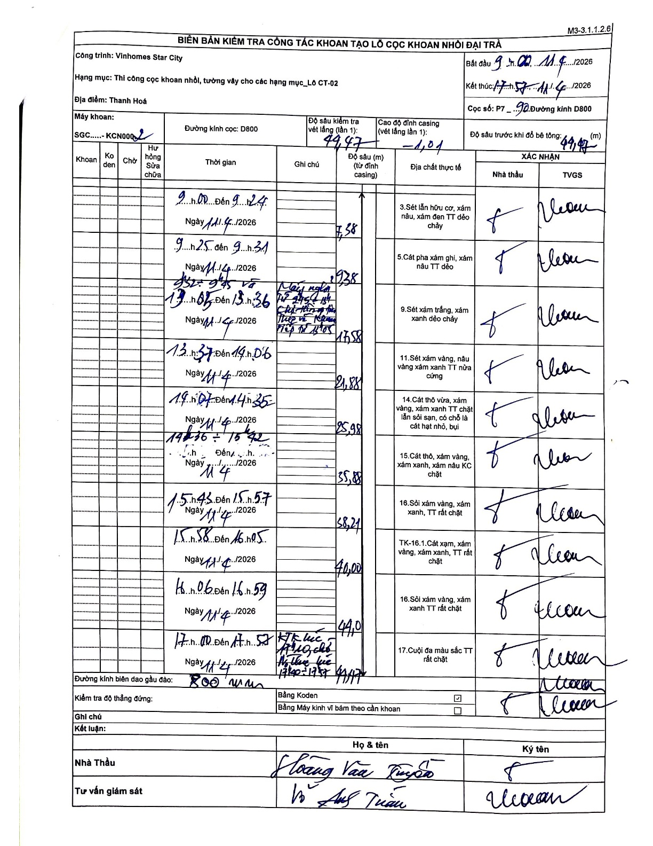
Dự án | Star City Thanh Hóa
Hạng mục | Thi công cọc khoan nhồi, tường vây cho các hạng mục_Lô CT-02
Tên bộ phận | Thanh Hoá
Số hiệu cọc | P7 _ 90
Tên Máy khoan | SGC-KCN0002
Đường kính | D800
Bắt đầu thi công | 09:00 11/04/2026
Kết thúc thi công | 17:57 11/04/2026

Địa chất TT | Đường kính | Mô tả lớp thiết kế | Từ (h) | Đến (h) | Cao độ từ | Cao độ đến | T.Gian (h) | Dài (m) | V (m/h) | Ghi chú
1 | D800 | Sét lẫn hữu cơ, xám nâu, xám đen TT dẻo chảy | 09:00 11/04/2026 | 09:24 11/04/2026 | 1.01 | -7.38 | 0.4 | 8.39 | 20.98 | Chiều dài tính từ đỉnh casing: 7.38 - (-1.01) = 8.39m
2 | D800 | Cát pha xám ghi, xám nâu TT dẻo | 09:25 11/04/2026 | 09:31 11/04/2026 | -7.38 | -12.38 | 0.1 | 5 | 50
3 | D800 | Sét xám trắng, xám xanh dẻo chảy | 09:32 11/04/2026 | 13:36 11/04/2026 | -12.38 | -17.58 | 4.07 | 5.2 | 1.28 | Thời gian khoan gián đoạn: 9:32-9:45 và 13:00-13:05 máy nghỉ.
4 | D800 | Sét xám vàng, nâu vàng xám xanh TT nửa cứng | 13:37 11/04/2026 | 14:06 11/04/2026 | -17.58 | -21.88 | 0.48 | 4.3 | 8.9
5 | D800 | Cát thô vừa, xám vàng, xám xanh TT chặt lẫn sỏi sạn, có chỗ là cát hạt nhỏ, bụi | 14:07 11/04/2026 | 14:35 11/04/2026 | -21.88 | -25.98 | 0.47 | 4.1 | 8.79
6 | D800 | Cát thô, xám vàng, xám xanh, xám nâu KC chặt | 14:36 11/04/2026 | 15:42 11/04/2026 | -25.98 | -35.88 | 1.1 | 9.9 | 9 | Thời gian khoan: 14:36-15:42
7 | D800 | Sỏi xám vàng, xám xanh, TT rất chặt | 15:45 11/04/2026 | 15:57 11/04/2026 | -35.88 | -38.21 | 0.2 | 2.33 | 11.65
8 | D800 | TK-16.1.Cát xạm, xám vàng, xám xanh, TT rất chặt | 15:58 11/04/2026 | 16:05 11/04/2026 | -38.21 | -40 | 0.12 | 1.79 | 15.34
9 | D800 | Sỏi xám vàng, xám xanh TT rất chặt | 16:06 11/04/2026 | 16:59 11/04/2026 | -40 | -44 | 0.88 | 4 | 4.53
10 | D800 | Cuội đa màu sắc TT rất chặt | 17:00 11/04/2026 | 17:57 11/04/2026 | -44 | -49.47 | 0.95 | 5.47 | 5.76 | KTK lúc 17:10, chờ nghiệm thu KTK 17:10-17:57

ẢNH BIÊN BẢN GỐC

